箱贴
Factory name |  | 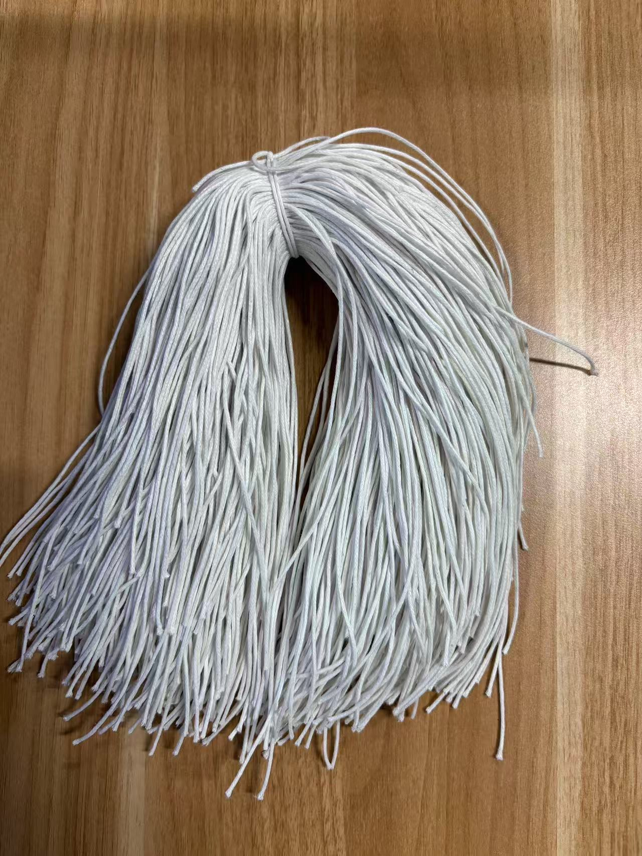
PO. Number | S25071084 | JUSTJEANS
Style Code. | 1517181-182 171714
Product Code. | JJW-ST-001 | Carton No.:
Inner Packages | pcs/bundle | 1/1
SIZE/qty | 683+67备品
Carton Dimension | 泡泡袋 | Country of Origin：
Gross Weight（KG） | 0.3 | Made In China
Net Weight（KG） | 0.27
Remark

